Planilha1
EXERCÍCIO |  | HP12C | RPN TOUCH
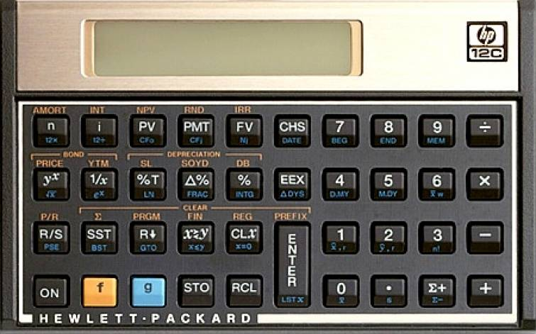

 |  |  |  |  |  | n = period of time n (duration of time) (intervalo de tempo)
 |  |  |  |  |  | i = Significa interest (juros, em inglês).Indica a taxa de juros usada no trabalho com o capital. Deve estar de acordo com o indicador de tempo.
 |  |  |  |  |  | PV = Significa Present Value (valor presente, em inglês). É o capital inicial sobre o qual os juros, prazos e amortizações serão aplicados.
 |  |  |  |  |  | PMT = Significa Periodic Payment Amount (valor do pagamento periódico, em inglês. É o valor de uma parcela que pode ser adicionada ou subtraída do montante a cada período.
 |  |  |  |  |  | FV = Significa Future Value (valor futuro, em inglês). É o montante final resultante da soma dos juros acumulados com o Capital inicial, descontados os pagamentos, caso existam.
 |  |  |  |  |  | CHS = Change Signal em inglês significa "Troca de Sinal"
 |  |  |  |  |  | i = Significa interest (juros, em inglês).Indica a taxa de juros usada no trabalho com o capital. Deve estar de acordo com o indicador de tempo.
 | Para limpar registros: |  | f CLx
 | Para aumentar casas decimais: f 4

1 | Empréstimo |  | R$ 25,000.00 |  |  | CHS PV
 | Taxa ao mês |  | 1.50% |  |  | i
 | Prazo de pagamento |  | 48 | vezes |  | n
 | Qual é o valor da prestação? |  |  |  | PMT

2 | Empréstimo |  | R$ 32,000.00 |  |  | CHS PV
 | Taxa ao mês |  | 1.50% |  |  | i
 | Prazo de pagamento |  | 36 | vezes |  | n
 | Qual é o valor da prestação? |  |  |  | PMT

3 | A empresa aplicou |  | R$ 30,000.00 |  |  | CHS PV
 | Durante 8 anos |  | 96 |  |  | n
 | Taxa mensal 1,18% |  | 1.18% |  |  | i
 | Qual é o valor futuro? |  |  |  | FV
4 | A empresa aplicou |  | R$ 10,000.00 |  |  | CHS PV
 | Durante 6 anos |  | 72 |  |  | n
 | Taxa mensal 1,35% |  | 1.35% |  |  | i
 | Qual é o valor futuro? |  |  |  | FV

5 | A empresa aplicou |  | R$ 4,000.00 |  |  | CHS PV
 | A empresa resgatou |  | R$ 9,647.91 |  |  | FV
 | Taxa de aplicação |  | 1.15% | am |  | i
 | Qual é o prazo para resgate meses? |  |  |  | n

6 | A empresa aplicou R$ 14.000,00 |  |  |  |  | CHS PV
 | A empresa resgatou R$ 32.060,41 |  |  |  |  | FV
 | Taxa de aplicação 1,25% ao mês |  |  |  |  | i
 | Qual é o prazo para resgate meses? |  |  |  | n

7 | A empresa aplicou R$ 3.000,00 |  |  |  |  | CHS PV
 | A empresa resgatou R$ 4.122,42 |  |  |  |  | FV
 | Prazo 3 meses |  |  |  |  | n
 | Qual foi a taxa mensal? |  |  |  | i

8 | A empresa aplicou R$ 500,00 |  |  |  |  | CHS PV
 | A empresa resgatou R$ 866,49 |  |  |  |  | FV
 | Prazo 6 meses |  |  |  |  | n
 | Qual foi a taxa mensal? |  |  |  | i

9 | A empresa aplicou R$ 1.500,00 |  |  |  |  | CHS PV
 | A empresa resgatou R$ 2.866,49 |  |  |  |  | FV
 | Prazo 12 meses |  |  |  |  | n
 | Qual foi a taxa mensal? |  |  |  | i

10 | A empresa aplicou R$ 28.000,00 |  |  |  |  | CHS PV
 | Durante 12 anos |  |  |  |  | n | 12 ENTER 12 x
 | Taxa mensal 1,18% |  |  |  |  | i
 | Qual é o valor futuro? |  |  |  | FV

11 | A empresa aplicou R$ 2.000,00 por mês |  |  |  |  | CHS PMT
 | Durante 3 anos |  |  |  |  | n | 3 ENTER 12 x
 | Taxa mensal 1,18% |  |  |  |  | i
 | Qual é o valor futuro? |  |  |  | FV

12 | A empresa aplicou R$ 1.000,00 por mês |  |  |  |  | CHS PMT
 | Durante 10 anos |  |  |  |  | n | 10 ENTER 12 x
 | Taxa mensal 1,18% |  |  |  |  | i
 | Qual é o valor futuro? |  |  |  | FV

